Sheet1
Crn | Clave Materia | Nombre Materia Largo | Numero Grupo | Periodo | Idioma | #Alum Inscritos | Horario | Horas Laboratorio | Hora/ Duración | Días | Horario Lunes | Horario Martes | Horario Miércoles | Horario Jueves | Horario Viernes | Salon | Nomina Profesor | Nombre de profesor
4544 | TC1037 | Pensamiento algorítmico | 501 | Periodo 2-3 |  | 30 | 8:30 - 10:00 | 1 | 8+/3 | Ma Vi |  | X |  |  | X | 4205 | L03533947 | Rene Alejandro Barón Isunza
4561 | TC1037 | Pensamiento algorítmico | 502 | Periodo 2-3 |  | 28 | 15:00 - 16:30 | 1 | 15/3 | Lu Ju | X |  |  | X |  | 4205 | L00614578 | Lizethe Pérez Fuertes
4562 | TC1037 | Pensamiento algorítmico | 503 | Periodo 2-3 |  | 28 | 8:30 - 10:00 | 1 | 8+/3 | Ma Vi |  | X |  |  | X | 4206 | L00614578 | Lizethe Pérez Fuertes
4563 | TC1037 | Pensamiento algorítmico | 504 | Periodo 2-3 |  | 30 | 17:30 - 19:00 | 1 | 17+/3 | Lu Ju | X |  |  | X |  | 4205 | L01500082 | Araceli Soto Hernández
4565 | TC1037 | Pensamiento algorítmico | 505 | Periodo 2-3 |  | 27 | 07:00 - 08:30 | 1 | 07/3 | Lu Ju | X |  |  | X |  | 4205 | L01500082 | Araceli Soto Hernández
4569 | TC1037 | Pensamiento algorítmico | 506 | Periodo 2-3 | Inglés | 27 | 10:00 - 11:30 | 1 | 10/3 | Ma Vi |  | X |  |  | X | 4205 | L03073657 | Manuel Iván Casillas del Llano
4578 | TC1037 | Pensamiento algorítmico | 507 | Periodo 2-3 |  | 30 | 07:00 - 08:30 | 1 | 07/3 | Lu Ju | X |  |  | X |  | 4206 | L00674010 | María del Consuelo Serrato Arias
4579 | TC1037 | Pensamiento algorítmico | 508 | Periodo 2-3 |  | 29 | 11:30 - 13:00 | 1 | 11+/3 | Lu Ju | X |  |  | X |  | 4205 | L00615245 | Elizabeth Esquivel González
4580 | TC1037 | Pensamiento algorítmico | 509 | Periodo 2-3 |  | 22 | 8:30 - 10:00 | 1 | 8+/3 | Lu Ju | X |  |  | X |  | 4205 | L01500082 | Araceli Soto Hernández
4582 | TC1037 | Pensamiento algorítmico | 510 | Periodo 2-3 | Inglés | 30 | 17:30 - 19:00 | 1 | 17+/3 | Ma Vi |  | X |  |  | X | 4206 | L03556067 | Leopoldo Rodríguez Salazar
4882 | TC1037 | Pensamiento algorítmico | 521 | Periodo 2-3 |  | 27 | 15:00 - 16:30 | 1 | 15/3 | Lu Ju | X |  |  | X |  | 4206 | L03043311 | Fernando Camacho Ochoa
4899 | TC1037 | Pensamiento algorítmico | 523 | Periodo 2-3 | Inglés | 30 | 10:00 - 11:30 | 1 | 10/3 | Lu Ju | X |  |  | X |  | 4206 | L03073657 | Manuel Iván Casillas del Llano
30620 | TC1037 | Pensamiento algorítmico | 526 | Periodo 2-3 |  | 23 | 07:00 - 08:30 | 1 | 07/3 | Lu Ju | X |  |  | X |  | 16201 | L03073657 | Manuel Iván Casillas del Llano
10129 | TCL1037 | Laboratorios de Pensamiento algorítmico | 501 | Periodo 2-3 |  | 30 | 12:00 - 13:00 | 1 | 12/2 | Mi |  |  | X |  |  | 4205 | L03531519 | Ernesto Flores Cordero | ernesto.florescordero@tec.mx
10163 | TCL1037 | Laboratorios de Pensamiento algorítmico | 502 | Periodo 2-3 |  | 28 | 17:00 - 18:00 | 1 | 17/2 | Mi |  |  | X |  |  | 4206 | 0 | Pendiente
10179 | TCL1037 | Laboratorios de Pensamiento algorítmico | 503 | Periodo 2-3 |  | 28 | 10:00 - 11:00 | 1 | 10/2 | Mi |  |  | X |  |  | 4206 | 0 | Pendiente
10190 | TCL1037 | Laboratorios de Pensamiento algorítmico | 504 | Periodo 2-3 |  | 30 | 16:30 - 17:30 | 1 | 16+/2 | Lu | X |  |  |  |  | 4205 | L03531519 | Ernesto Flores Cordero
10199 | TCL1037 | Laboratorios de Pensamiento algorítmico | 505 | Periodo 2-3 |  | 27 | 12:00 - 13:00 | 1 | 12/2 | Mi |  |  | X |  |  | 4206 | 0 | Pendiente
10200 | TCL1037 | Laboratorios de Pensamiento algorítmico | 506 | Periodo 2-3 | Inglés | 27 | 17:00 - 18:00 | 1 | 17/2 | Mi |  |  | X |  |  | 4205 | 0 | Pendiente
10211 | TCL1037 | Laboratorios de Pensamiento algorítmico | 507 | Periodo 2-3 |  | 30 | 13:00 - 14:00 | 1 | 13/2 | Mi |  |  | X |  |  | 4206 | L03531519 | Ernesto Flores Cordero
10219 | TCL1037 | Laboratorios de Pensamiento algorítmico | 508 | Periodo 2-3 |  | 29 | 11:00 - 12:00 | 1 | 11/2 | Mi |  |  | X |  |  | 4205 | 0 | Pendiente
10225 | TCL1037 | Laboratorios de Pensamiento algorítmico | 509 | Periodo 2-3 |  | 22 | 13:00 - 14:00 | 1 | 13/2 | Mi |  |  | X |  |  | 4205 | 0 | Pendiente
10228 | TCL1037 | Laboratorios de Pensamiento algorítmico | 510 | Periodo 2-3 | Inglés | 30 | 16:30 - 17:30 | 1 | 16+/2 | Vi |  |  |  |  | X | 4206 | 0 | Pendiente
10229 | TCL1037 | Laboratorios de Pensamiento algorítmico | 521 | Periodo 2-3 |  | 27 | 14:00 - 15:00 | 1 | 14/2 | Mi |  |  | X |  |  | 4206 | L03531519 | Ernesto Flores Cordero
10232 | TCL1037 | Laboratorios de Pensamiento algorítmico | 523 | Periodo 2-3 | Inglés | 30 | 14:00 - 15:00 | 1 | 14/2 | Mi |  |  | X |  |  | 4205 | 0 | Pendiente
30621 | TCL1037 | Laboratorios de Pensamiento algorítmico | 536 | Periodo 2-3 |  | 23 | 13:00 - 14:00 | 1 | 13/2 | Mi |  |  | X |  |  | 16201 | 0 | Pendiente

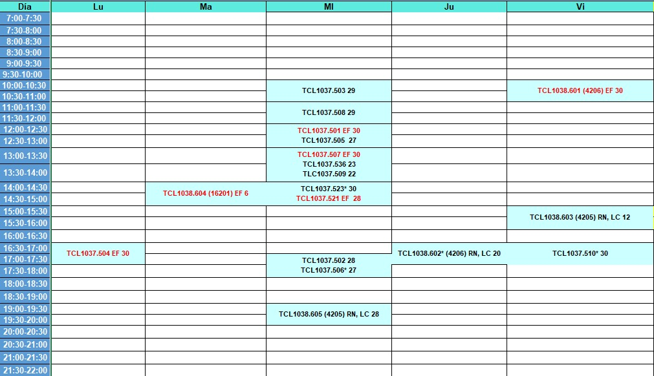
 |  | Ernesto Flores Cordero | ernesto.florescordero@tec.mx
 |  | Ricardo Navarro Gómez | ricardo.nav@tec.mx
 |  | Luis Germán Castañón Cortés | luis.cast@tec.mx

 |  | Rene Alejandro Barón Isunza | baron.rene@tec.mx
 |  | Araceli Soto Hernández | asotohern@tec.mx
 |  | Manuel Iván Casillas del Llano | manuel_casillas@tec.mx
 |  | María del Consuelo Serrato Arias | mcserrat@tec.mx
 |  | Elizabeth Esquivel González | liz_esquivel@tec.mx
 |  | Leopoldo Rodríguez Salazar | rodriguez.l@tec.mx
 |  | Fernando Camacho Ochoa | fcamchooc@tec.mx

